Урок 4
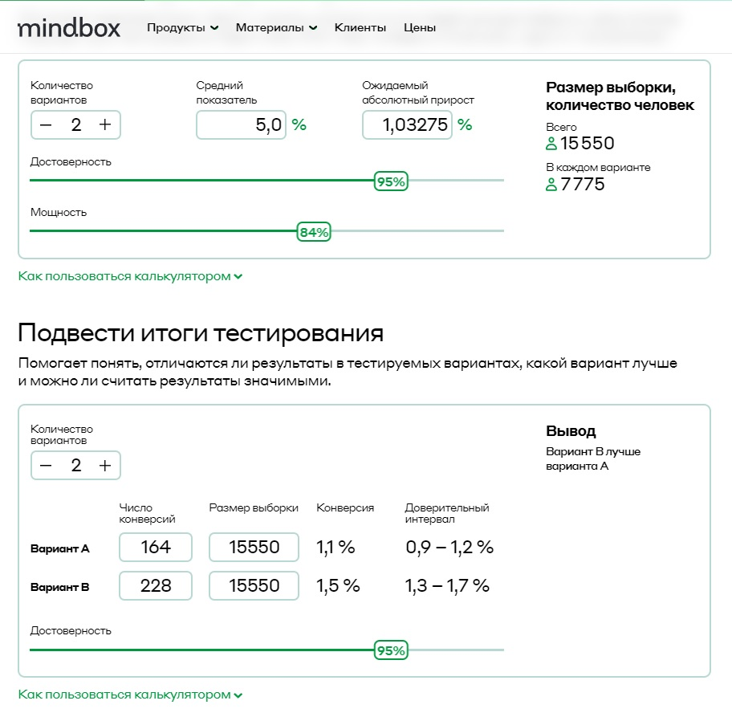
Курс "Введение в продуктовую аналитику"
Домашнее задание №4
Текст домашнего задания: 1. Вы провели эксперимент c упрощением формы заказа в магазине Утконос и получили результаты по метрике конверсий в покупку. Выберите метод оценки и оцените есть ли статистически значимые различия между конверсиями в двух группах. Дайте краткие рекомендации команде. Результаты: 1) Число юзеров в группах, которые заходили на сайт в период эксперимента: n1 = 15 550 и n2 = 15 550 2) Число юзеров в группах, которые совершили хотя бы одну покупку за период эксперимента: n1 = 164 и n2 = 228 3) Конверсии: conv1 = 1.05% conv2 = 1.47% . 2. Приоритизируйте гипотезы, написанные в 3 домашнем задании, по методу RICE

1. Выберите метод оценки и оцените есть ли статистически значимые различия между конверсиями в двух группах. Дайте краткие рекомендации команде.
Результат: 1) Число юзеров в группах, которые заходили на сайт в период эксперимента: n1 = 15550 и n2 = 15550 . 2) Число юзеров в группах, которые совершили хотя бы одну покупку за период эксперимента: n1 = 164 и n2 = 228. 3) Конверсии: conv1 = 1.05% и conv2 = 1.47% . Решение: Вариант В лучше варианта А.

2. Приоритизируйте гипотезы, написанные в 3 домашнем задании, по методу RICE

Гипотеза | R | I | C | E | RICE score | Приоритет
Если мы предложим пользователям, собирающися отключить подписку, скидку на следующий период (3 месяца). Посредством выдачи поп-апа это приведет к тому, что отток пользователей уменьшится, потому что у клиента будет дополнительная причина не отписываться. | 200 | 2 | 80% | 8 | 40 | 4
Если мы предложим новым посетителям наш продукт на 30 дней бесплатно при помощи баннера на сайте, то это увеличит количество зарегестрированных пользователей, так как пользователю будет интересно попробовать бесплатно программное обеспечение. | 700 | 3 | 90% | 8 | 236 | 2
Если мы предлоим пользователям внезапные скидки на подписку при помощи баннера на сайте, то это увеличит средний чек, так как количество пользователей больше приобретут подписку. | 800 | 2 | 70% | 6 | 187 | 3
Если мы предположим пользователям подписаться на уведомления новостей при помощи электронной почты, то это увеличит превращение пользователей в клиентов, так как при получении уведомления о скидке, пользователь захочеть подписаться. | 300 | 1 | 15% | 5 | 9 | 5
Если упростить процесс подачи заявки при помощи ликвидации обязательных полей, то это увеличит проходимость людей по форме, так как людям будет проще зарегистрироваться. | 1000 | 3 | 80% | 4 | 600 | 1

